Planilha1
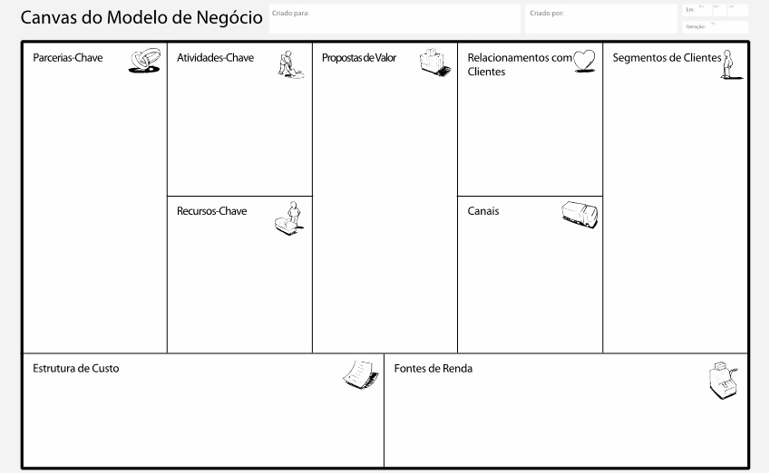

Mix de produtos
Consumidores online
Correios
Acesso as melhores lojas de venda em um site confiável
Mídias sociais
Sac

Gestão do site e logística
Jovens e adultos até 40 anos
Sistema de avaliações

Website
Plataforma digital

Lojas parceiras

Manutenção da plataforma
Venda
Tarifas de Anúncio
Intermediação de pagamento
Equipe

